IO Header
Cheat Sheet I/O Header P3 & P4 Freenove ESP32

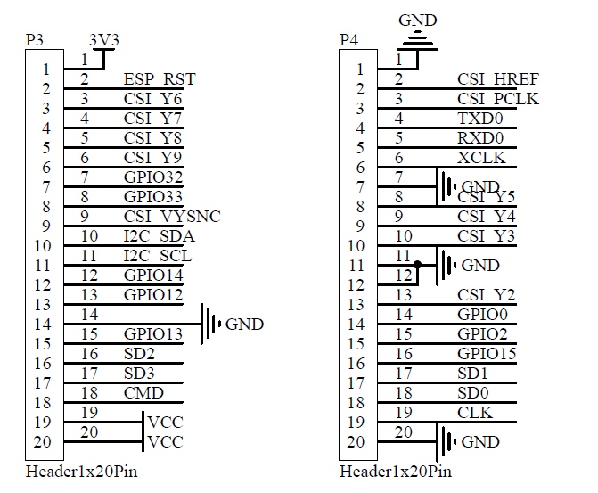

 | Numero de l'I/O P3 | Utilité

 | 1 | 3,3 V
 | 2 | Signal Enable (actif haut)
 | 3 | CSI Y6 (caméra)
 | 4 | CSI Y7 (caméra)
 | 5 | CSI Y8 (caméra)
 | 6 | CSI Y9 (caméra)
 | 7 | GPIO32
 | 8 | GPIO33
 | 9 | CSI VSYNC
 | 10 | I2C SDA
 | 11 | I2C SDL
 | 12 | GPIO14
 | 13 | GPIO12
 | 14 | GND
 | 15 | GPIO13
 | 16 | SD2
 | 17 | SD3
 | 18 | CMD
 | 19 | VCC
 | 20 | VCC

 | Numero de l'I/O P4 | Utilité

 | 1 | GND
 | 2 | CSI HREF
 | 3 | CSI PCLK
 | 4 | TXD0 | Reservé pour l'UART
 | 5 | RXD0
 | 6 | XCLK
 | 7 | GND
 | 8 | CSI Y5
 | 9 | CSI Y4
 | 10 | CSI Y3
 | 11 | GND
 | 12 | GND
 | 13 | CSI Y2
 | 14 | GPIO0
 | 15 | GPIO2
 | 16 | GPIO15
 | 17 | SD1
 | 18 | SD0
 | 19 | CLK
 | 20 | GND

IO ESP-32Wrover
Cheat Sheet I/O Wrover ESP32

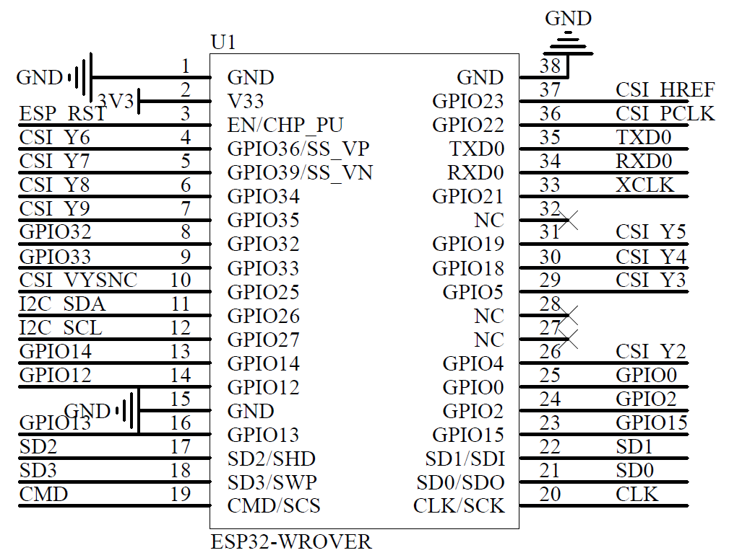

 | Numero de l'I/O Wrover | Utilité | Dans la notice du Wrover ESP32, il est noté que le GPIO12 est tiré à 1 en interne et qu'il est deconseillé de l'utiliser. De plus, les pins SCK/SLK, SDO/SD0, SDI/SD21, SHD/SD2, SWP/SD3 et SCS/CMD ses pines portent le nom de GPIO 6 à 11 et sont connectés au SPI Flahs intégrés au module ESP32, il est donc recommandé de ne pas les utiliser

 | 1 | GND
 | 2 | 3,3 V
 | 3 | Signal Enable (actif haut)
 | 4 | Sensor_VP
 | 5 | Sensor_VN
 | 6 | GPIO34
 | 7 | GPIO35
 | 8 | CarteSD
 | 9 | VSYNC
 | 10 | I2C SDA | Après une recherche sur internet CSI signifie : Camera Serial Interface. Donc les pins CSI Y2, Y3, Y4, Y5, Y6, Y7, Y8 et Y9 vont directement à la camera
 | 11 | I2C SDL
 | 12 | GPIO14
 | 13 | CarteSD
 | 14 | GND
 | 15 | GND
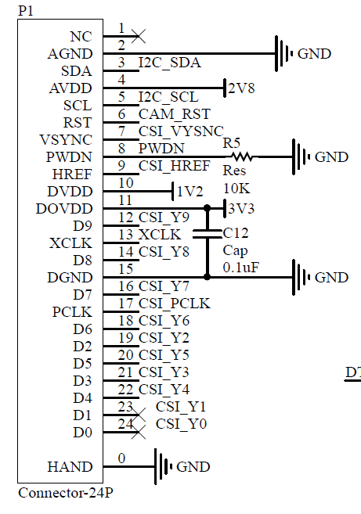
 | 16 | GPIO13
 | 17 | CarteSD / SD2
 | 18 | SD3
 | 19 | CMD

 | Numero de l'I/O Wrover | Utilité

 | 20 | CLK
 | 21 | SD0
 | 22 | SD1
 | 23 | GPIO15
 | 24 | CarteSD
 | 25 | GPIO0
 | 26 | GPIO4
 | 27 | NC
 | 28 | NC
 | 29 | GPIO5
 | 30 | GPIO18
 | 31 | GPIO19
 | 32 | NC
 | 33 | XCLK
 | 34 | RXD0
 | 35 | TXD0
 | 36 | CSI PCLK
 | 37 | CSI HREF
 | 38 | GND

